Sheet1
ID | Заголовок | Описание | Шаги воспроизведения | Ожидаемый результат | Фактический результат | Вложения | Статус
1 | При запуске WinForms открывается командная строка | При запуске приложения открывается командная строка | 1.Открыть Visual Studio 2.Запустить WinForms | Открытие WinForms | Открытие командной строки и WinForms | 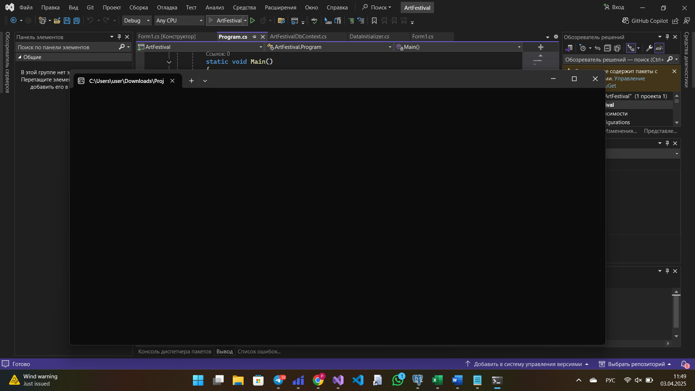 | В работе
2 | При перезапуске WinForms меняется название событий | При перезапуске WinForms меняется название событий на ArtFestival.Model.Event | 1. Открыть Visual Studio 2. Запустить WinForms 3. Добавить событие 4. Закрыть WinForms 5. Запустить WinForms | Название событий остались такими же | Название событий поменялись на ArtFestival.Model.Event | 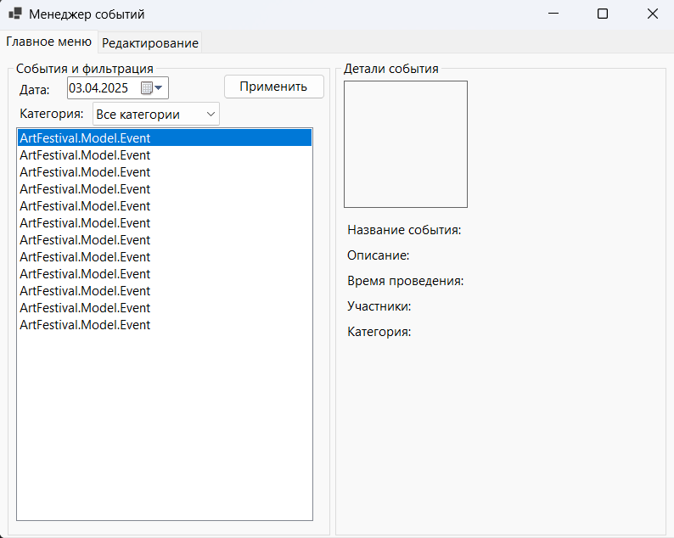 | Исправлено
3 | Добавление события без участников | Можно добавить событие без участников, | 1. Открыть Visual Studio 2. Запустить WinForms 3. Добавить событие не выбрав участникa/ов | Должно выдавать надпись, что событие невозможно без учатсников | Событие создалось | 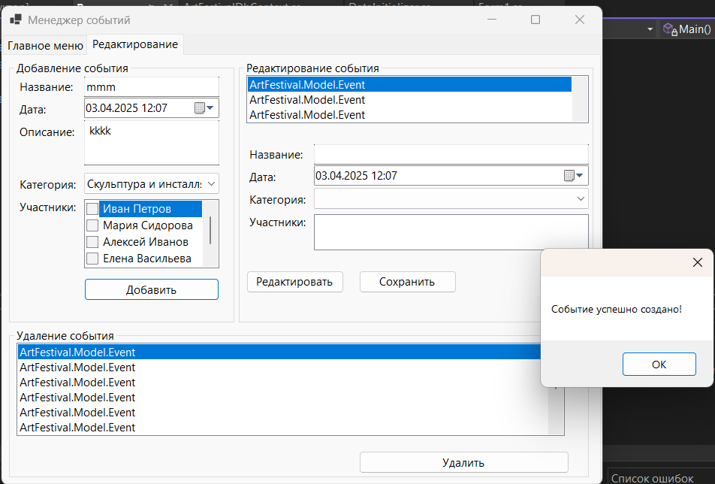 | Исправлено
4 | Не соотвествие добавления картинки ТЗ для добавления события | В ТЗ не написано про добавление картинки, а в коде присутсвует добавление картинки | 1. Открыть Visual Studio 2. Запустить WinForms 3. Добавить событие | Отсутствие функции добавление картинки | 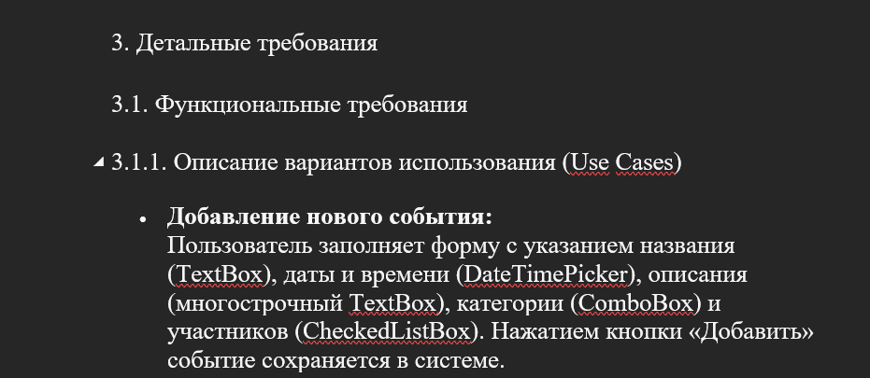 Функция добавление картинки есть | 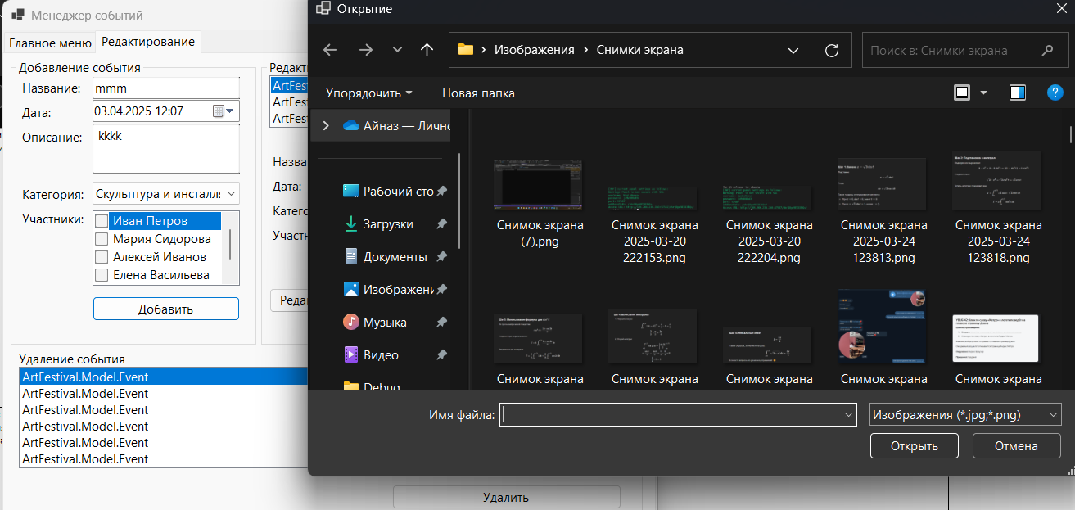 | В работе
5 | Можно добавить одинаковые события | Можно добавить события у которых все одинаково | 1. Открыть Visual Studio 2. Запустить WinForms 3. Добавить событие 4. Добавить событие с такими же полями | Событие не должно добавиться и вывести что такое событие уже есть | Событие добавляется |  | В работе
6 | Добавление события без описание | Можно добавить событие без описания | 1. Открыть Visual Studio 2. Запустить WinForms 3. Добавить событие не заполнив поле описание | Должно выдавать надпись, что событие невозможно без описание | Создается событие без описания |  | Исправлено
7 | Добавление события без фотографии | Можно добавить событие без фотографии | 1. Открыть Visual Studio 2. Запустить WinForms 3. Добавить событие, нажав отмена в открывшемся окне выбора фотографии | Должно выдавать надпись, что событие невозможно без фотографии | Создается событие |  | В работе

